Malli & Ohje
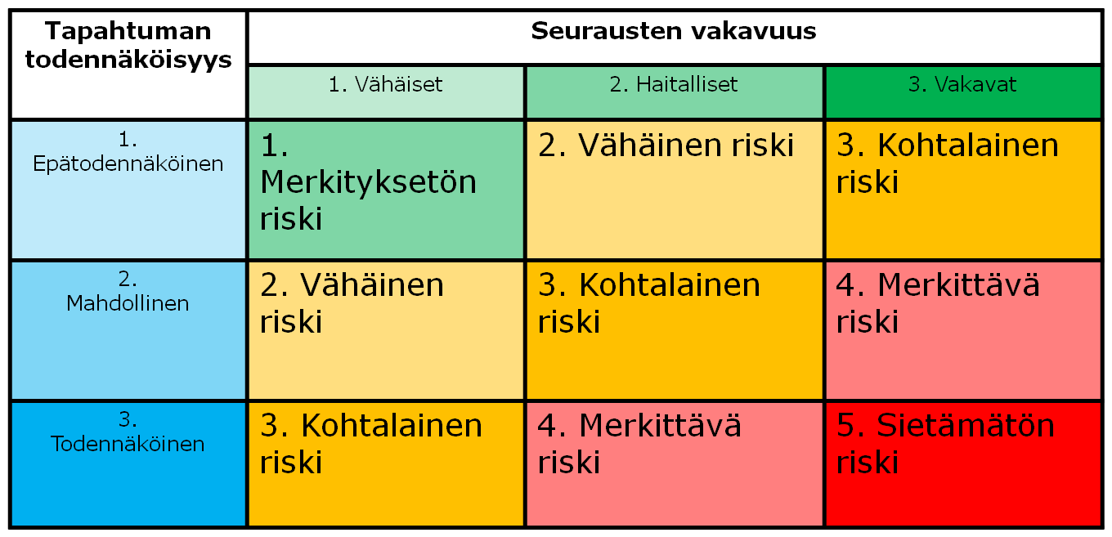
Yrityksen logo |  | RTT Työturvallisuuspakki
 |  | Riskienarvionti | Malli & Ohje

 |  |  | Ohjeita riskiarvionpohjan käyttöön

 | Arvioinin tekijä:
 | Päivämäärä:
 |  |  |  | 1 | 2 | 3
1. Nr | 2.Vaaratekijä | 3.Seuraus | 4. Luettele tärkeimmät olemassa olevat riskinhallinta - ja torjuntakeinot | 5. Riskin arviointi |  | 6. Riski | 7. Tarvittavat täydentävät toimenpiteet vaaratilanteiden hallitsemiseksi ja torjumiseksi | 8. Aikataulu |  | 9. Riskin arviointi |  | 10. Jäännösriski

 |  |  |  | Seurausten vakavuus 1-3 | Todennäköisyys 1-3 |  |  | Vastuu-henkilö | Tehty pvm | Seurausten vakavuus 1-3 | Toden-näköisyys 1-3 | (lopullinen)

1 | Kynnykseen kompastuminen | Fyysinen vamma, työn keskeytyminen. | Riskienarviointi | 2 | 1 | 2 | Riskienarvioinnin päivitys vuosittain |  |  | 1 | 1 | 1
2 |  |  |  |  |  | Tee arviointi |  |  |  |  |  | Tee arviointi
3 |  |  |  | Arvioi taulukon avulla vaaratekijän aiheuttamien seurausten vakavuus ja todennäköisyys. Apua arviointiin löytyy viimeiseltä välilehdeltä. |  | Tee arviointi |  |  |  | Arvioi taulukon avulla vaaratekijän aiheuttamien seurausten vakavuus ja todennäköisyys kun täydentävät toimenpiteet on tehty |  | Tee arviointi
4 | Tekijä tai olosuhde joka voi saada aikaan haitallisen tapahtuman | Luettele seuraukset, joita vaaratekijä voi aiheuttaa | Luettele jo käytössä olevat hallinta - ja torjuntakeinot |  |  | Tee arviointi | Millaisilla toimenpiteillä riskiä voidaan vielä pienentää? |  |  |  |  | Tee arviointi
5 |  |  |  |  |  | Tee arviointi |  |  |  |  |  | Tee arviointi
6 |  |  |  |  |  | Tee arviointi |  |  |  |  |  | Tee arviointi
7 |  |  |  |  |  | Tee arviointi |  |  |  |  |  | Tee arviointi
8 |  |  |  |  |  | Tee arviointi |  |  |  |  |  | Tee arviointi
9 |  |  |  |  |  | Tee arviointi |  |  |  |  |  | Tee arviointi
10 |  |  |  |  |  | Tee arviointi |  |  |  |  |  | Tee arviointi
11 |  |  |  |  |  | Tee arviointi |  |  |  | Jos jäännösriskin suuruus on merkittävästi suurempi kuin muiden riskien, ota vaaratekijästä kuva ja liitä se "kuvat" välilehdelle |  | Tee arviointi
12 |  |  |  |  |  | Tee arviointi |  |  |  |  |  | Tee arviointi
13 |  |  |  |  |  | Tee arviointi |  |  |  |  |  | Tee arviointi
14 |  |  |  |  |  | Tee arviointi |  |  |  |  |  | Tee arviointi
15 |  |  |  |  |  | Tee arviointi |  |  |  |  |  | Tee arviointi
16 |  |  |  |  |  | Tee arviointi |  |  |  |  |  | Tee arviointi
17 |  |  |  |  |  | Tee arviointi |  |  |  |  |  | Tee arviointi
18 |  |  |  |  |  | Tee arviointi |  |  |  |  |  | Tee arviointi
19 |  |  |  |  |  | Tee arviointi |  |  |  |  |  | Tee arviointi
20 |  |  |  |  |  | Tee arviointi |  |  |  |  |  | Tee arviointi

